opgave 1
 | 0.07
0.05 | 0.04
1.1 Beregn P(0,1) og P(0,2)
P(0,1) | 0.95238095238
P(1,2)_u | 0.93457943925
P(1,2)_d | 0.96153846154
P(0,2) | 0.90291328609

1.2 Call option med strike K=0.94

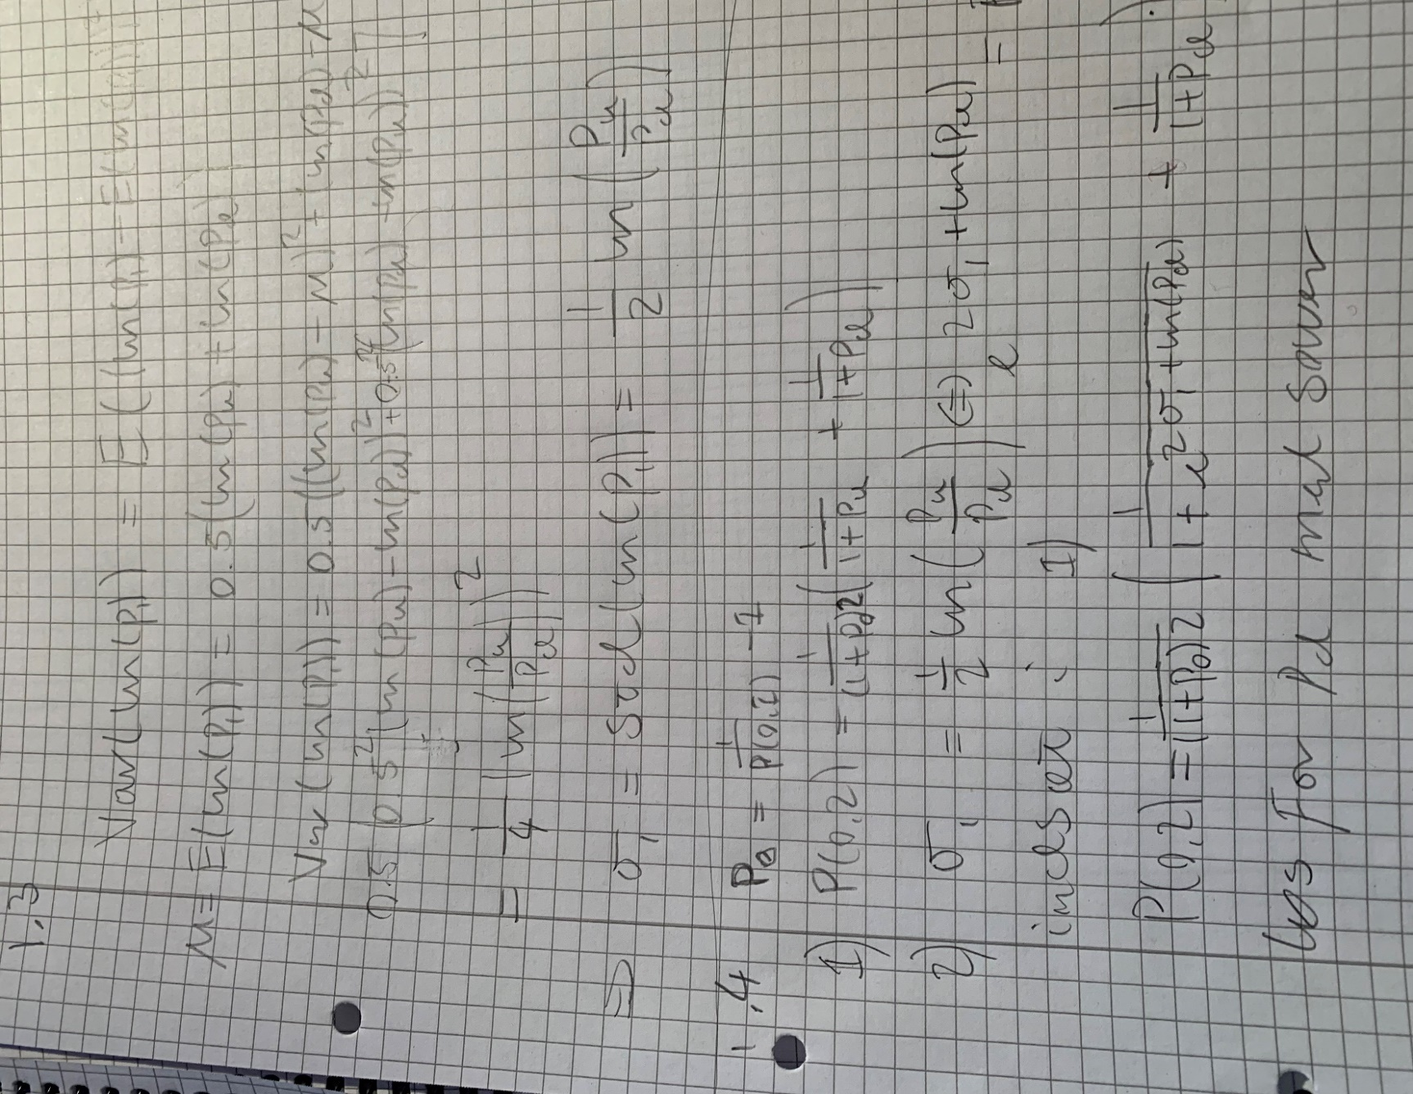
K= | 0.94

C_1_u | 0
C_1_d | 0.021538461538
C_0 | 0.010256410256

a | 0.79893333333
b | -0.71111111111
tjæksum | 0.010256410256

1.3
1.4
P(0,1) | 0.938967
P(0,2) | 0.88345
sigma_1 | 0.209355

p_0 | 0.065000154425

løs for p_d
p_d | 0.050000104176
kriteriefunktion til solver | 5.3939075428E-12
løs for p_u
p_u | 0.076000132899
tjæksum | 0.88344999999
1.5
P(0,1) | 0.938967
P(0,2) | 0.886134 | 0.00350502
C_0 | 0.010112

p_0 | 0.065000154425
p_d | 0.039999890126
p_u | 0.079998594917

tjæksum
 | 0.079998594917
0.065000154425 | 0.04
P(0,1) | 0.938967
P(1,2)_u | 0.92592713056
P(1,2)_d | 0.96153846154
P(0,2) | 0.88613395231
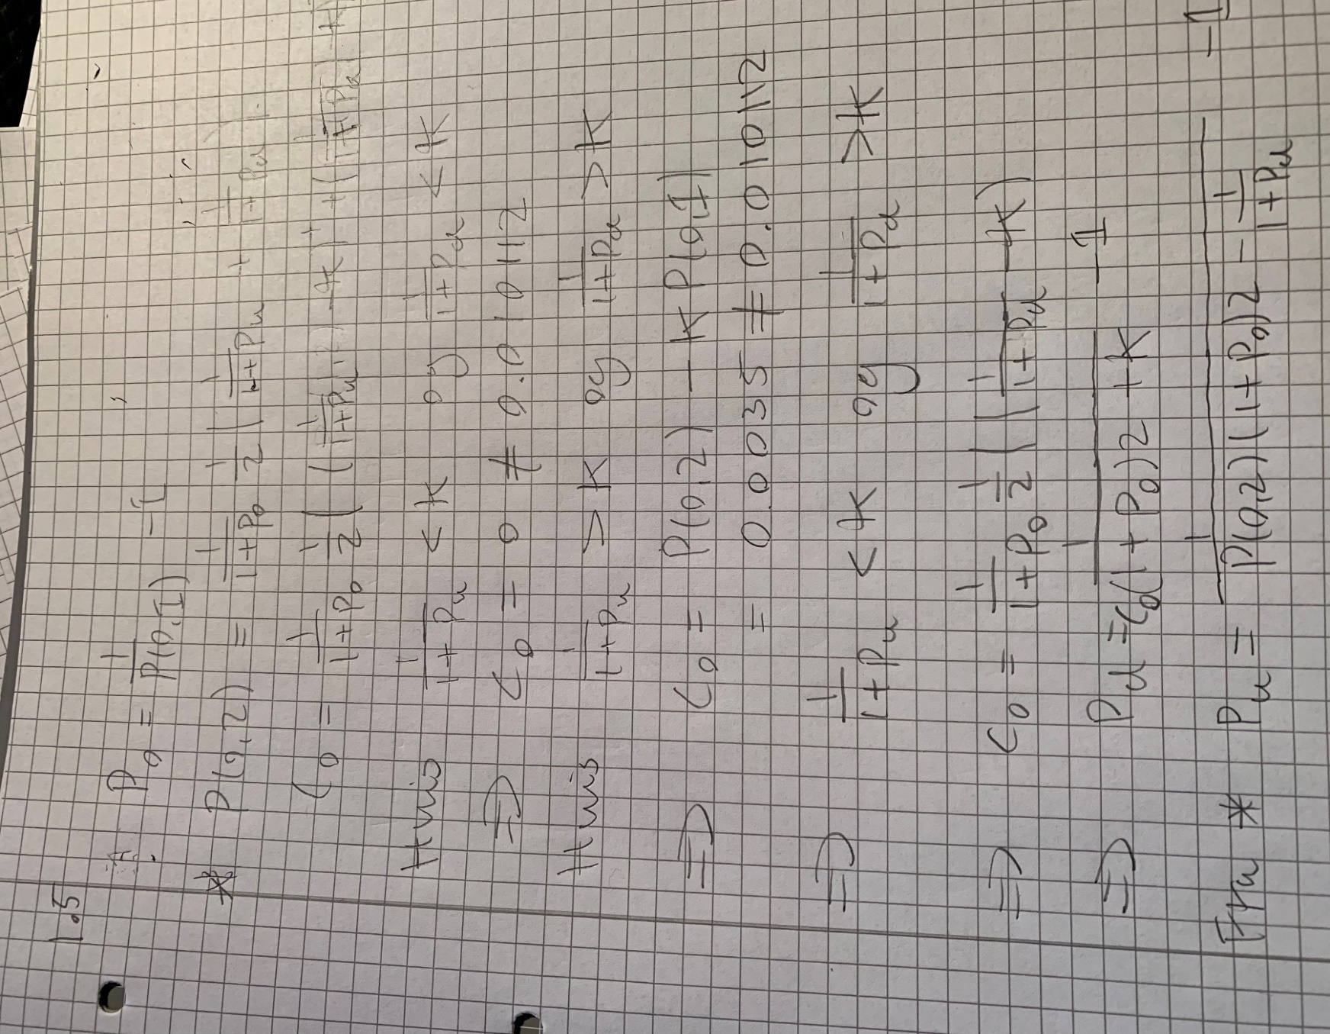
K= | 0.94
C_1_u | 0
C_1_d | 0.021538461538
C_0 | 0.010111952308

opgave 3
